trangchu
Ở trang Trang chủ và timkiem.html
1) | Bị lỗi hiển thị khi chạy trên điện thoại

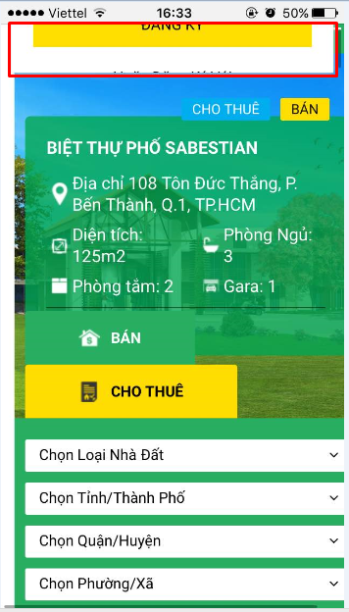
 |  | Nguyên nhân: khi kéo từ từ xuống thì tự nhiên hiện button đăng ký

2) | Trên điện thoại bỏ chỗ xem theo
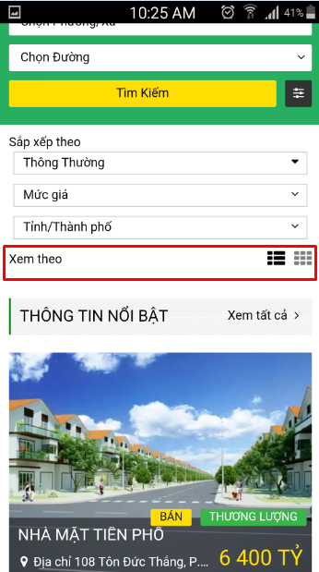

 |  | hãy bỏ xem theo

3) Khi test trên iphone bị lỗi hiển thị hình
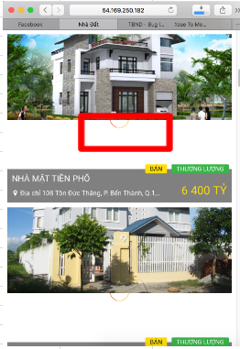

4) | Ở footer khi kéo sang trái hoặc kéo sang phải thì hiện khoảng trắng

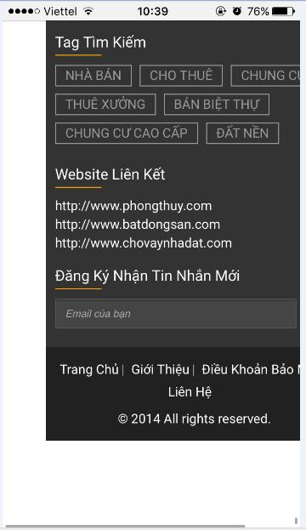

5) | Cho hiển thị trên 1 dòng

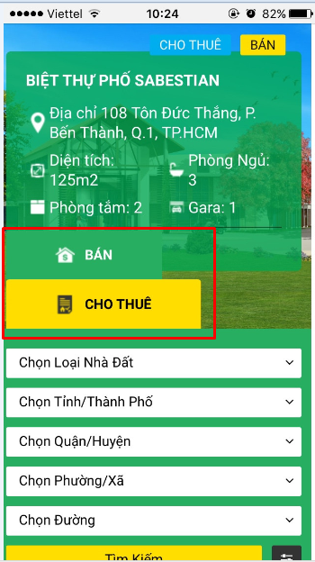

6)

dangtin
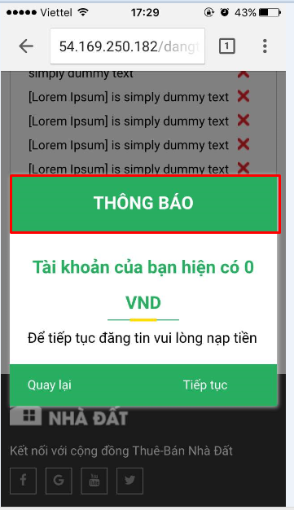
Ở màn hình đăng tin,dangtin-thue
1) | Khi test trên điện thoại
 | khoảng cách giữa các textbox và combobox ko đều
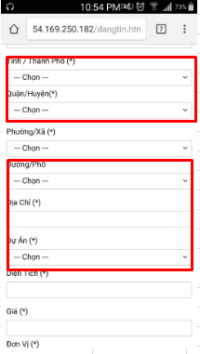

2) |  | Cho dấu cộng xuống dòng. Chổ hiển thị hình ảnh tăng kích thước ra full nàn hình
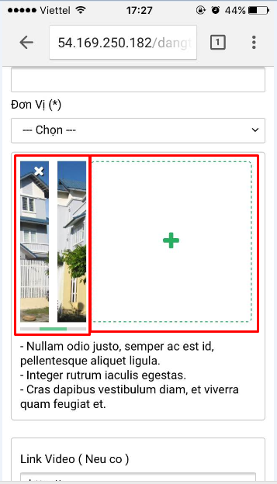

3) |  | Đang bị rớt dòng. Nếu ko nằm trên 1 dòng được thì cho xuống dòng và ngang hàng với gói tin vip
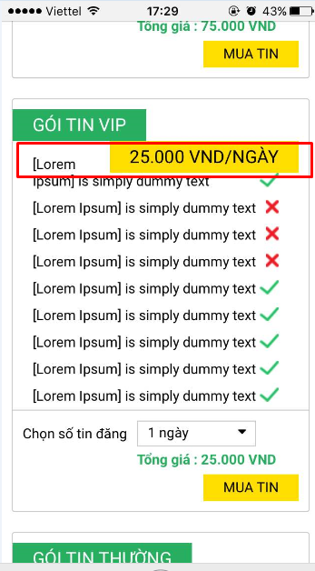

4) |  | Không thẳng hàng
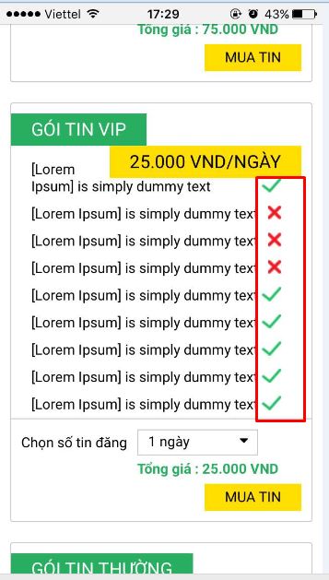

5) |  | Tăng kích thước ra. Sao cho canh phải ngang với button muatin
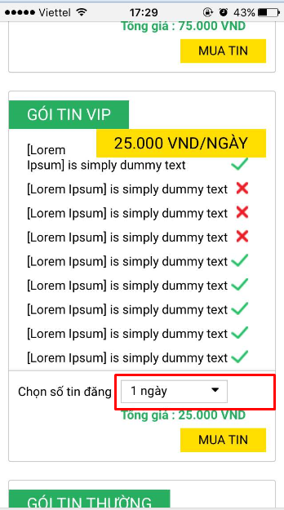

6) |  | canh phải ngang với button muatin

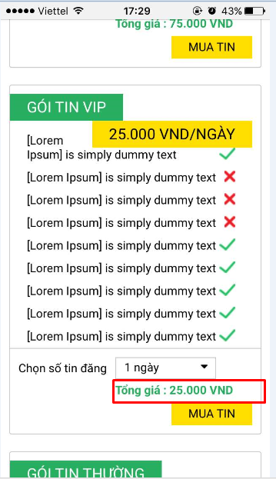

7) Cho hiện dấu x để tắt popup

naptien
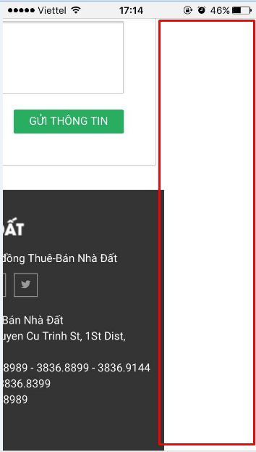
Khi chạy trên điện thoại
1) | Phần thanh toán qua internet banking bị bể giao diện.

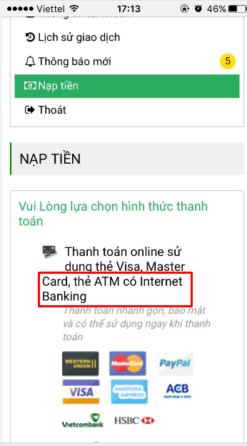

 |  | ko nằm thẳng hàng với các chữ khác

2) Thanh toán thẻ cào . Phần tô đỏ đang bể layout

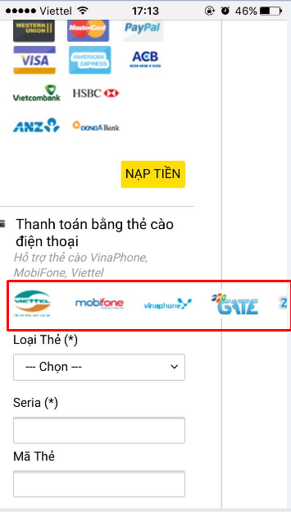

3) Khi kéo qua bên trái hoặc bên phải thì hiện khoảng trắng

dangnhap
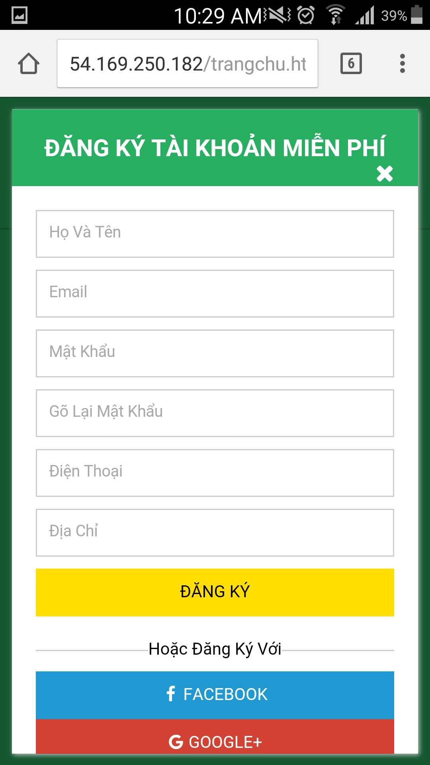
Khi hiển thị trên điện thoại
 | Bị lỗi giao diện
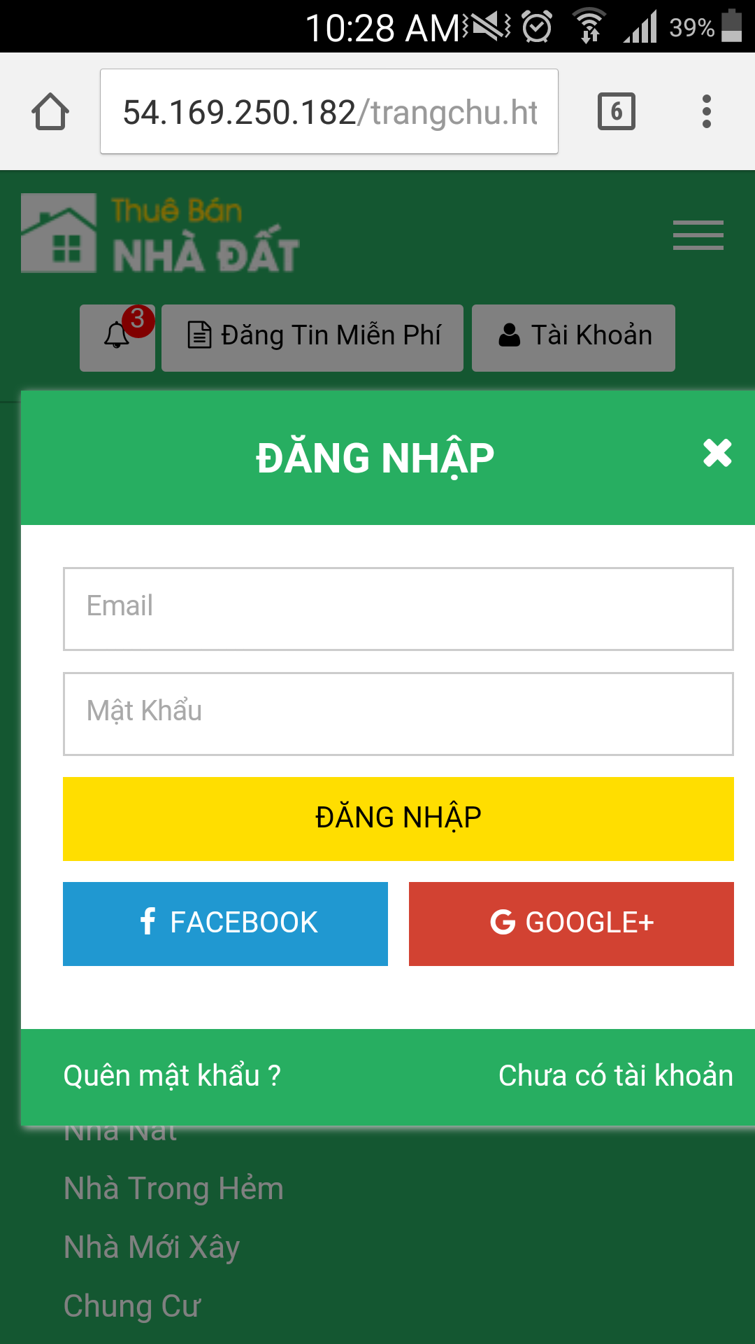

 |  | popup đăng nhập quá bự

 | Màn hình đăng ký dấu x bị nhảy xuống hàng

lienhe
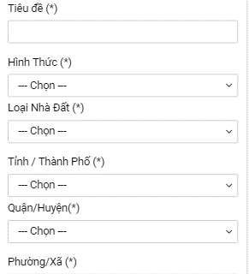
1) | Hãy cho title 1 dòng
 | Textbox hãy xuống 1 dòng mới

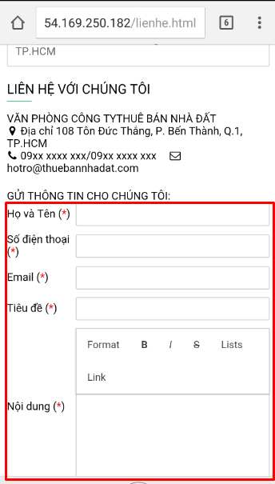

 | làm giống thế này:

quanlytin
1) Hiện danh sách quản lý tin đang bị bể

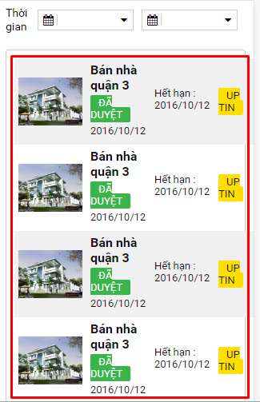

 |  | Hãy xử lý giống bên lichsugiaodich như hình bên dưới. Tức là cho scroll nếu table quá dài

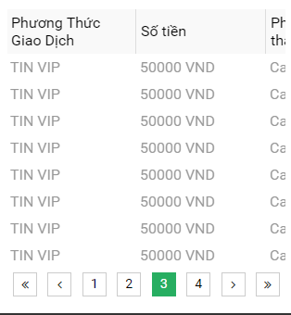

2) | Chữ đang bị rớt dòng

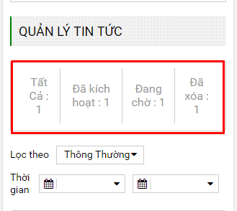

 |  |  | Hãy xử lý giống bên lichsugiaodich. Tức là cho scroll nếu table quá dài

3) | Hãy cho title 1 dòng
 | Textbox hãy xuống 1 dòng mới

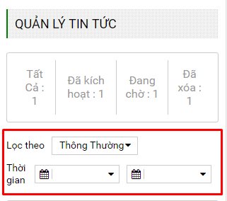

 | làm giống thế này:

thongtintaikhoan
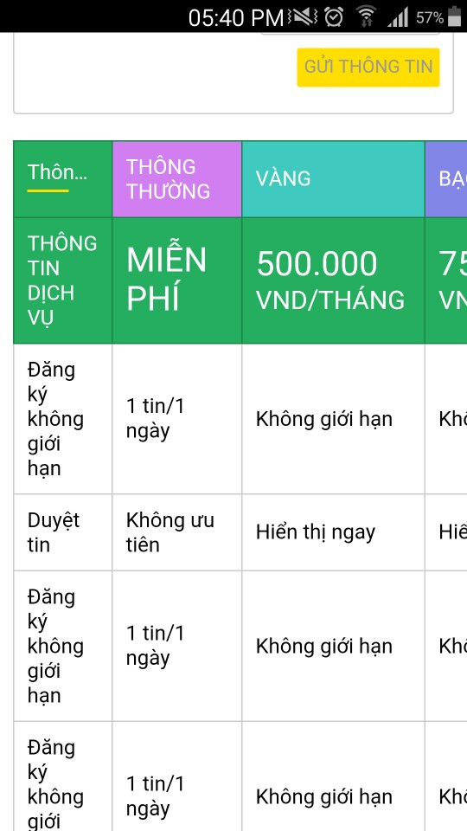
1) | Hãy cho title 1 dòng
 | Textbox hãy xuống 1 dòng mới

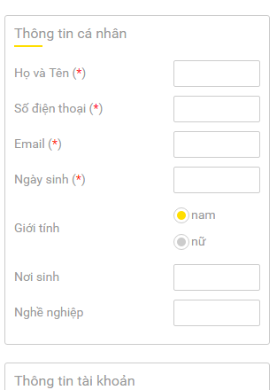
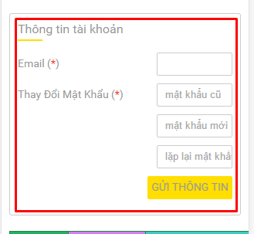

 | làm giống thế này:

2) | Không thấy gói tin BACHKIM. Cho hiển thị cho thấy tất cả các gói tin

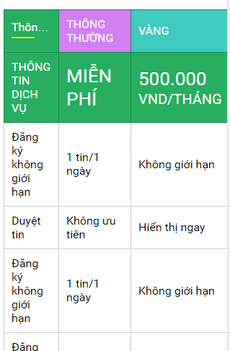

 | Hãy xử lý giống bên lichsugiaodich. Tức là cho scroll nếu table quá dài

3) | Bị bể giao diện

thongbao
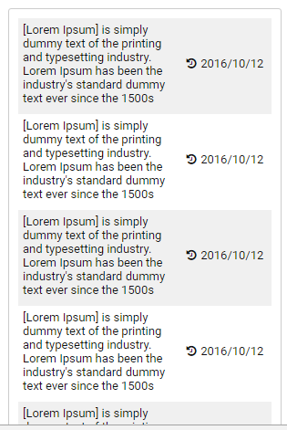

Hãy xử lý giống bên lichsugiaodich như hình bên dưới. Tức là cho scroll nếu table quá dài

thaydoiavatar
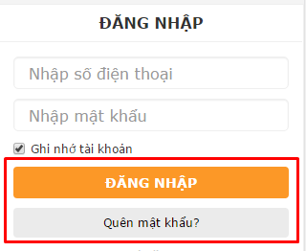
1) | 2 button huy và luu đang bị mất
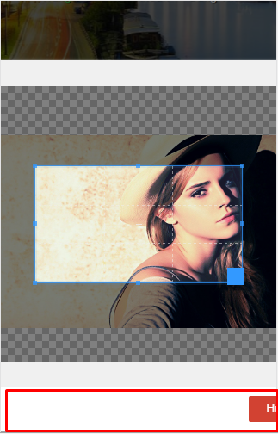

 | Hay cho 2 button hiện giống thế này. Tức là mõi button là 1 dòng

